상품제안서
[선물세트] 신신제약 신신파프 5매 4p | 상품코드: F26981

 |  |  |  |  |  |  | 02-412-0044 | www.easy1.co.kr
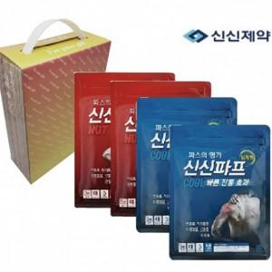

【상세/제작정보】 | 스티커 제작및 부착 비용 별도 문의.

【인쇄/포장옵션】 | / 종이박스

【공급단가】 | 수량 | 48~ | 96~ | 480~ | 1,000~ | 2,000~
*VAT별도 | 단가 | 12,250원 | 12,050원 | 11,760원 | 11,460원 | 11,270원

【상품 URL】 | https://easy1.co.kr:443/src/goods_detail.php?gdno=26981

